Buổi 4-Docker
Docker-Part 1

Thực hành:

Mục tiêu: | Hiểu và áp dụng một số câu lệnh Docker-Thao tác với Dockerfile

Phần 1: | Các lệnh cơ bản thao tác với Docker
 | 1 | docker --version |  | Kiểm tra phiên bản của Docker đang có trên máy.
 | 2 | docker run hello-world |  | Chạy container
 | 3 | docker pull nginx |  | Tải docker image nginx về máy
 | 4 | docker images |  | Liệt kê các docker images đang có trên máy
 | 5 | docker run -d nginx |  | Chạy container nginx ở chế độ background (chạy nền)
 | 6 | docker ps |  | Liệt kê tất cả container đang chạy
 | 7 | docker ps -a |  | Liệt kê tất cả container ( chạy và không chạy )
 | 8 | docker logs <container_id> |  | Liệt kê log của container dựa theo container_id
 | 9 | docker exec -it <container_id> /bin/sh |  | Mở cửa sổ Shell trong container bằng container_id
 | 10 | docker stop <container_id> |  | Dừng container bằng container_id
 | 11 | docker restart <container_id> |  | Khởi động lại container bằng container_id
 | 12 | docker rm <container_id> |  | Xóa container đã dừng bằng container_id
 | 13 | docker container prune |  | Xóa tất cả container đã dừng để giải phòng bộ nhớ
 | 14 | docker rmi <image_id> |  | Xóa image bằng image_id
 | 15 | docker image prune -a |  | Xóa tất cả image không dùng
 | 16 | docker run -d -p 8080:80 nginx |  | Chạy nền container nginx và ánh xạ cổng 80 của container và cổng 8080 của máy chủ
 | 17 | docker inspect <container_id> |  | Kiểm tra thông tin chi tiết cấu hình của một container
 | 18 | docker run -d -v mydata:/data nginx |  | Chạy một container NGINX và ánh xạ volume mydata vào thư mục /data trong container.
 | 19 | docker volume ls |  | Liệt kê tất cả các volume Docker hiện có
 | 20 | docker volume prune |  | Xóa tất cả các volume không còn sử dụng.
 | 21 | docker run -d --name my_nginx nginx |  | Chạy container NGINX trong chế độ tách biệt và đặt tên cho container là my_nginx.
 | 22 | docker stats |  | Hiển thị thông tin về tài nguyên của tất cả các container đang chạy.
 | 23 | docker network ls |  | Liệt kê tất cả các mạng Docker hiện có
 | 24 | docker network create my_network |  | Tạo một mạng Docker mới có tên my_network
 | 25 | docker run -d --network my_network --name my_container nginx |  | Chạy một container NGINX trong mạng my_network và đặt tên cho container là my_container
 | 26 | docker network connect my_network my_nginx |  | Kết nối một container (my_nginx) vào mạng my_network
 | 27 | docker run -d -e MY_ENV=hello_world nginx |  | Chạy một container NGINX và thiết lập biến môi trường MY_ENV với giá trị hello_world
 | 28 | docker logs -f my_nginx |  | Xem log của container my_nginx và theo dõi log liên tục (-f).
 | 29 | FROM nginx | Dockerfile | Chỉ định rằng image Docker được xây dựng từ image NGINX và sao chép tệp index.html từ máy chủ vào thư mục web của NGINX trong container
 |  | COPY index.html /usr/share/nginx/html/index.html
 | 30 | docker build -t my_nginx_image . |  | Xây dựng image Docker từ Dockerfile trong thư mục hiện tại và gán tên my_nginx_image
 | 31 | docker run -d -p 8080:80 my_nginx_image |  | Chạy container từ image my_nginx_image và ánh xạ cổng 80 trong container ra cổng 8080 trên máy chủ.

Phần 2: | Thao tác với Dockerfile
 | Bài 1: Tạo Dockerfile chạy một ứng dụng Node.js đơn giản
 |  | Yêu cầu: |  | Bài 1
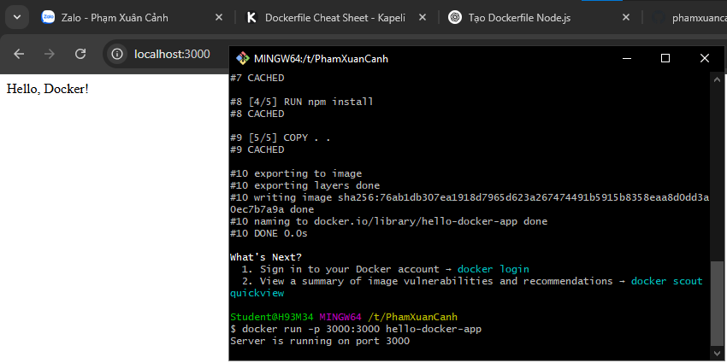
 |  | Viết Dockerfile để chạy một ứng dụng Node.js hiển thị "Hello, Docker!" trên cổng 3000.
 |  | Sử dụng node:18 làm base image.

 | Bài 2: Tạo Dockerfile chạy một ứng dụng Python Flask
 |  | Yêu cầu:
 |  | Viết Dockerfile để chạy một ứng dụng Flask hiển thị "Hello, Docker Flask!" trên cổng 5000.
 |  | Sử dụng python:3.9 làm base image.

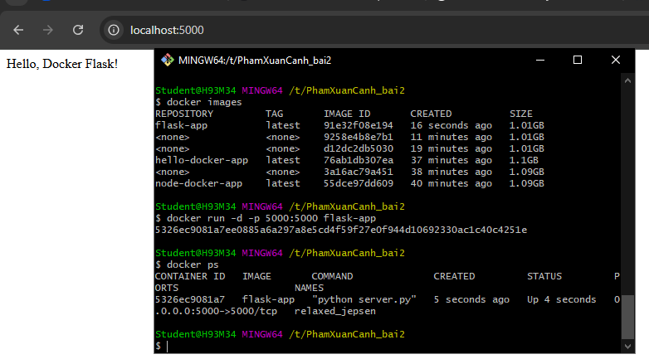
 | Bài 3: Tạo Dockerfile chạy một ứng dụng React
 |  | Yêu cầu: |  | Bài 2
 |  | Viết Dockerfile để build và chạy một ứng dụng React.
 |  | Sử dụng node:18-alpine làm base image.

 | Bài 4: Tạo Dockerfile chạy một trang web tĩnh bằng Nginx
 |  | Yêu cầu:
 |  | Tạo một file index.html đơn giản và sử dụng nginx:latest để phục vụ trang web.

 | Bài 5: Tạo Dockerfile cho ứng dụng Go
 |  | Yêu cầu:
 |  | Viết Dockerfile để build và chạy một ứng dụng Go đơn giản.
 |  |  |  | Bài 3
 | Bài 6: Sử dụng Multi-stage Build trong Dockerfile
 |  | Viết Dockerfile để build một ứng dụng Node.js với hai stage:
 |  | Stage 1: Dùng node:18 để build code.
 |  | Stage 2: Dùng node:18-alpine để chạy ứng dụng đã build.

 | Bài 7: Sử dụng biến môi trường trong Dockerfile
 |  | Yêu cầu:
 |  | Viết Dockerfile cho ứng dụng Python đọc biến môi trường APP_ENV và in ra màn hình.
 |  | Sử dụng ENV APP_ENV=development trong Dockerfile.

 | Bài 8: Tạo Dockerfile cho PostgreSQL tùy chỉnh
 |  | Yêu cầu:
 |  | Viết Dockerfile để chạy PostgreSQL (postgres:15).
 |  | Thêm file SQL để tự động tạo database khi container chạy lần đầu tiên.

 | Bài 9: Tạo Dockerfile chạy Redis với cấu hình tùy chỉnh
 |  | Yêu cầu:
 |  | Viết Dockerfile sử dụng redis:latest.
 |  | Thêm file redis.conf vào container.

 | Bài 10: Chạy ứng dụng PHP với Apache
 |  | Yêu cầu:
 |  | Viết Dockerfile để chạy một ứng dụng PHP đơn giản (php:8.2-apache).
 |  | Mount mã nguồn từ máy host vào container.

